Planilha1
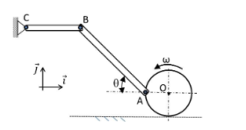
 |  |  |  | Respostas |  |  |  |  |  |  | Respostas
 |  |  | 1-) | VO = | 2.1 | m/s | 2-) |  |  |  | Varrasta = | 30 | m/s
Dados |  |  |  | VA = | 2.969848481 | m/s |  | Dados |  |  | Vabs = | 30.265491901 | m/s
R = | 0.7 | m |  | ωAB = | -0.80829037687 | rad/s |  | l = | 10 | m | aarrasta = | 90.553851381 | m/s²
θ = | 60 | ° |  | ωBC = | -0.59170962313 | rad/s |  | v = | 4 | m/s | acoriolis = | 24 | m/s²
ω = | 3 | rad/s |  | VB = | -0.8875644347 | m/s |  | a = | 2 | m/s² | aabs = | 94.339811321 | m/s²
L1 = | 3 | m |  |  |  |  |  | ω = | 3 | rad/s
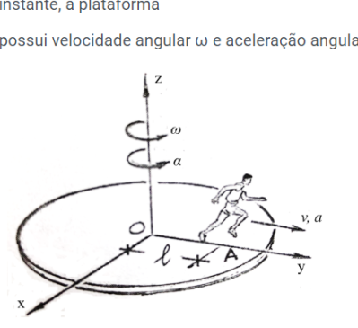
L2 = | 1.5 | m |  |  |  |  |  | α = | 1 | rad/s²

